ListSupplies

INPUT

GUI 1 -> GUI 9

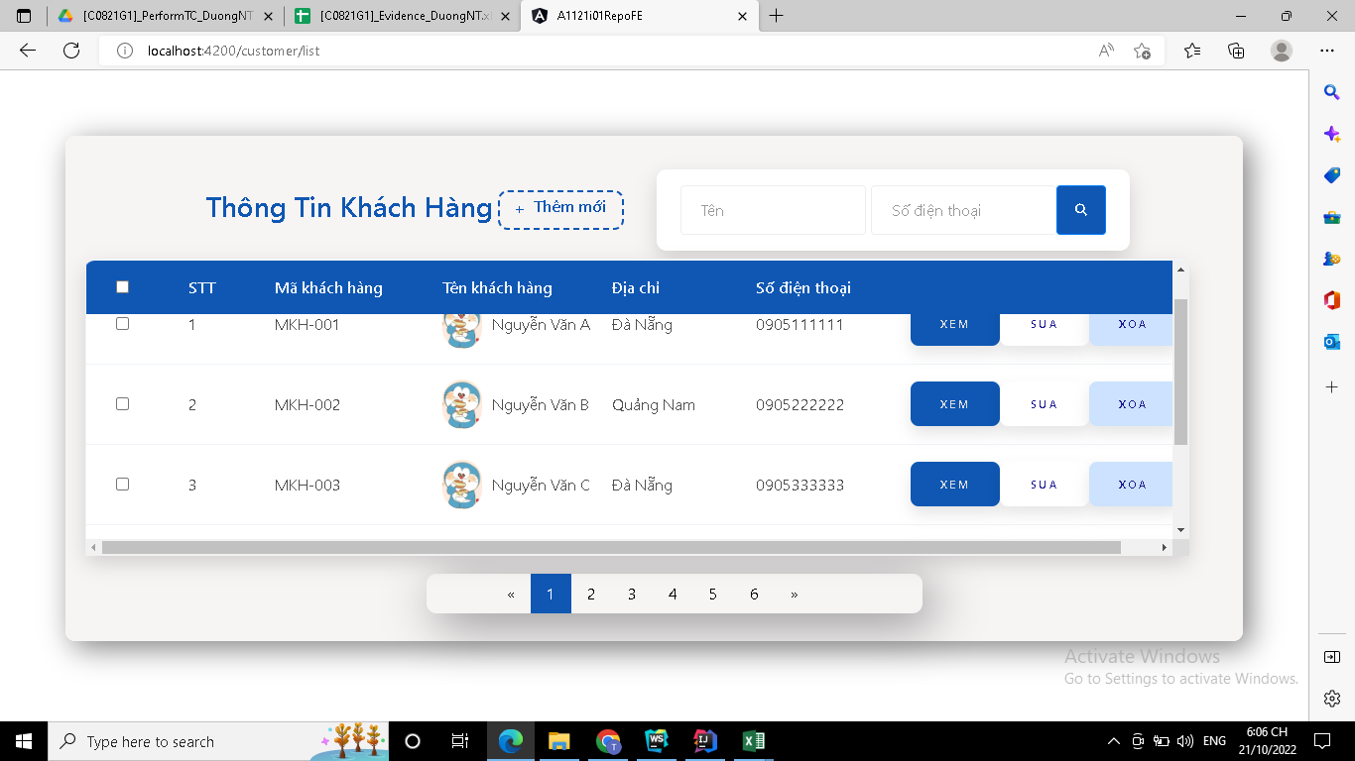

FUNC-2,3
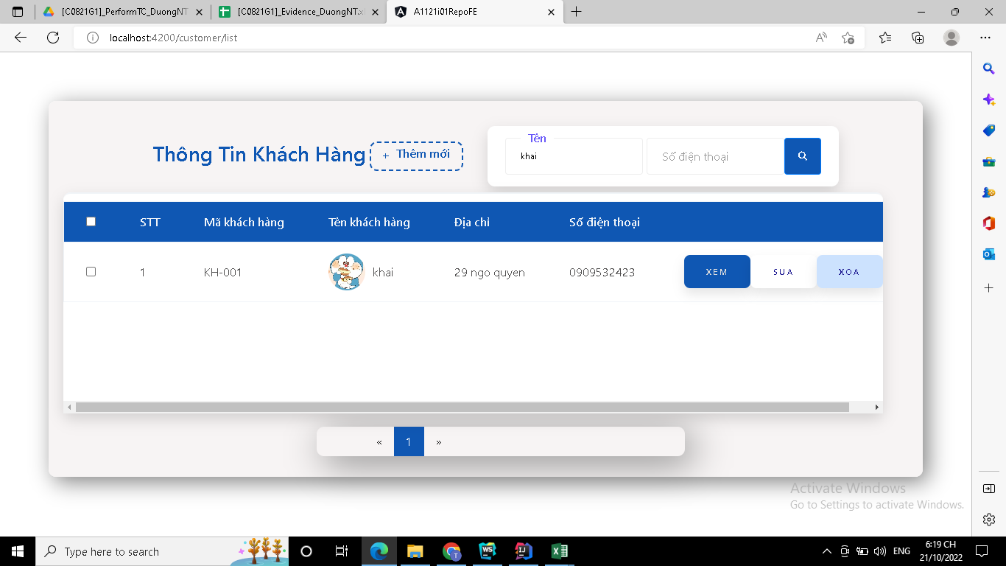

FUNC-4
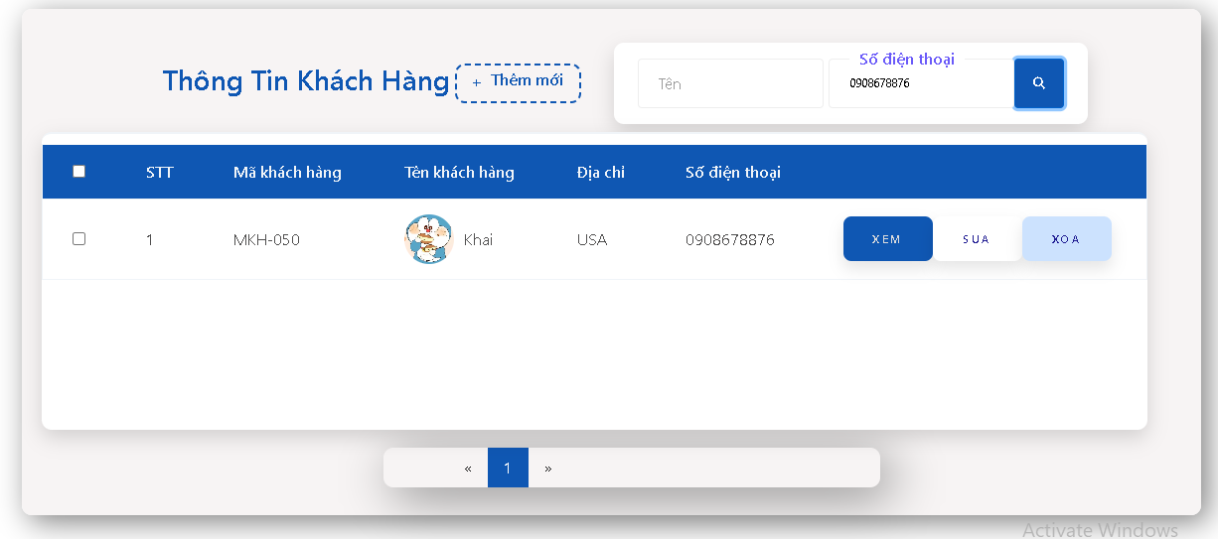

FUNC-5

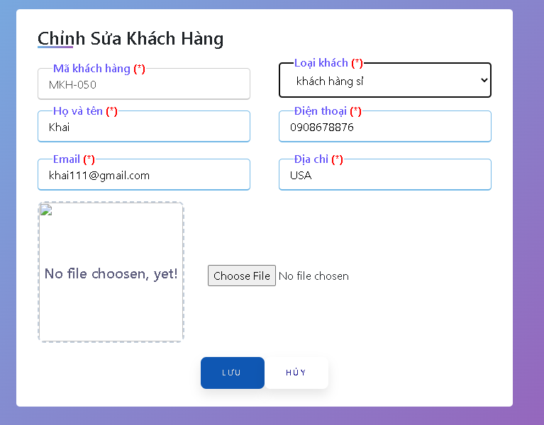

FUNC-6

FUNC-9

FUNC-7

